Grafs
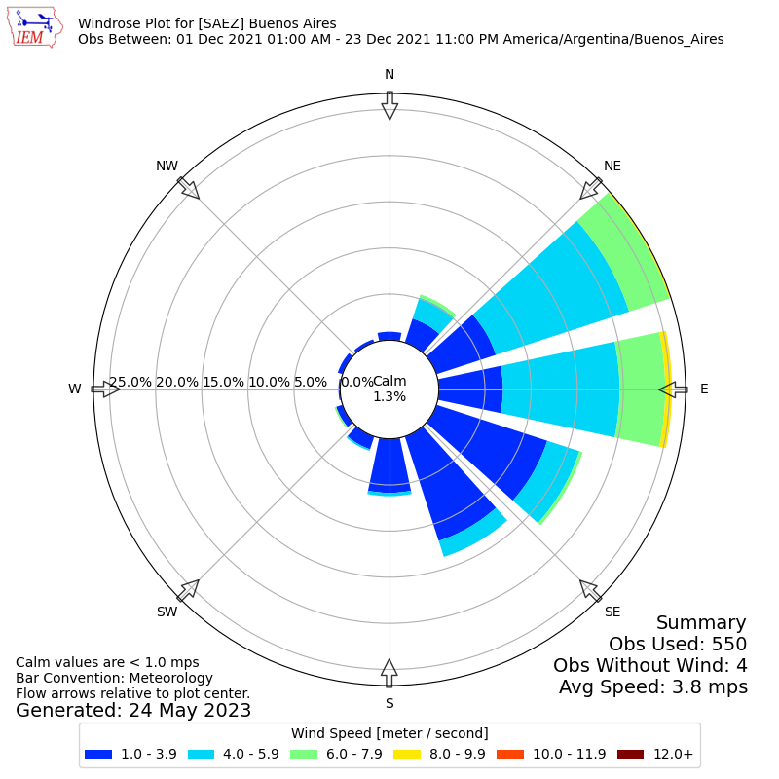
 | Zim | Zic | WSP | TEMP°C/10
 | 204 |  | 3.1 | 1.5
 | 82 |  | 1.5 | 1.39
 | 43 |  | 1.5 | 1.34
 |  |  | 1 | 1.28
 | 43 |  | 0 | 1.21
 |  |  | 1 | 1.29
 | 264 | 274 | 0 | 1.39
 | 428 | 462 | 1.5 | 1.61
 | 576 | 643 | 2.1 | 1.91
 | 892 | 787 | 2.6 | 2.01
 | 1291 | 891 | 3.6 | 2.04
 | 1545 | 1072 | 4.6 | 2.12
 | 1784 | 1225 | 5.1 | 2.12
 | 1380 | 1357 | 5.7 | 2.1
 | 1165 | 1463 | 4.6 | 2.12
 | 1132 | 1529 | 4.1 | 2.26
 | 931 | 1568 | 4.1 | 2.24
 | 1226 | 1579 | 3.6 | 2.24
 | 1120 |  | 4.6 | 2.2
 | 1320 |  | 4.6 | 2
 | 1322 |  | 5.1 | 1.9
 | 649 |  | 5.1 | 1.82
 | 236 |  | 3.1 | 1.74
 | 359 |  | 2.1 | 1.62
 | 359 |  | 2.6 | 1.5
 | 144 |  | 2.6 | 1.45
 | 131 |  | 2.1 | 1.38
 | 79 |  | 2.1 | 1.38
 | 1322 |  | 1.5 | 1.32
 | 1027 | 548 | 5.1 | 1.6
 | 1451 | 616 | 4.1 | 1.76
 | 979 | 724 | 5.1 | 1.92
 | 819 | 1199 | 3.6 | 2.01
 | 1160 | 1366 | 3.1 | 2.21
 | 1176 | 1402 | 4.1 | 2.31
 |  | 1440 | 4.1 | 2.39
 | 1181 | 1475 |  | 2.41
 | 1173 | 1506 | 4.1 | 2.44
 | 1157 | 1524 | 4.1 | 2.56
 | 694 | 1537 | 4.1 | 2.56
 | 1095 | 1545 | 2.6 | 2.55
 | 1228 | 1547 | 4.1 | 2.54
 | 1123 |  | 4.6 | 2.44
 | 1105 |  | 4.6 | 2.21
 | 738 |  | 4.6 | 2.02
 | 905 |  | 3.6 | 1.9
 | 907 |  | 4.1 | 1.92
 |  |  | 4.1 | 1.96
 | 733 |  |  | 1.96
 | 733 |  | 3.6 | 1.96
...

 | zim vs adjU | Zim | "Zim ADJU"
 | 189 | 204 | 301
 | 97 | 82 | 238
 | 156 | 43 | 125
 | 82
 |  | 43 | 123
 | 80
 |  | 264 | 264
 |  | 428 | 428
 |  | 576 | 576
 |  | 892 | 892
 |  | 1291 | 1291
 |  | 1545 | 1545
 |  | 1784 | 1784
 |  | 1380 | 1380
 |  | 1165 | 1165
 |  | 1132 | 1132
 |  | 931 | 931
 |  | 1226 | 1226
 |  | 1120 | 1378
 | 258 | 1320 | 1610
 | 290 | 1322 | 1614
 | 292 | 649 | 855
 | 206 | 236 | 439
 | 203 | 359 | 563
 | 204 | 359 | 564
 | 205 | 144 | 407
 | 263 | 131 | 404
 | 273 | 79 | 241
 | 162 | 1322 | 1614
 | 292 | 1027 | 1061
 | 34 | 1451 | 1450
 |  | 979 | 979
 |  | 819 | 819
 |  | 1160 | 1160
 |  | 1176 | 1176
 |  | 1181 | 1181
 |  | 1173 | 1173
 |  | 1157 | 1157
 |  | 694 | 694
 |  | 1095 | 1095
 |  | 1228 | 1228
 |  | 1123 | 1379
 | 256 | 1105 | 1366
 | 261 | 738 | 964
 | 226 | 905 | 1148
 | 243 | 907 | 1149
 | 242
 |  | 733 | 938
 | 205 | 733 | 938
...

 | ZI
 | 742
 | 301
 | 238
 | 125
 | 0
 | 123
 | 0
 | 274
 | 462
 | 643
 | 892
 | 1291
 | 1545
 | 1784
 | 1380
 | 1463
 | 1529
 | 1568
 | 1579
 | 1378
 | 1610
 | 1614
 | 855
 | 439
 | 563
 | 564
 | 407
 | 404
 | 241
 | 1614
 | 1061
 | 1450
 | 979
 | 1199
 | 1366
 | 1402
 | 1440
 | 1475
 | 1506
 | 1524
 | 1537
 | 1545
 | 1547
 | 1379
 | 1366
 | 964
 | 1148
 | 1149
 | 0
 | 938
...

